sequenza di lavoro 1
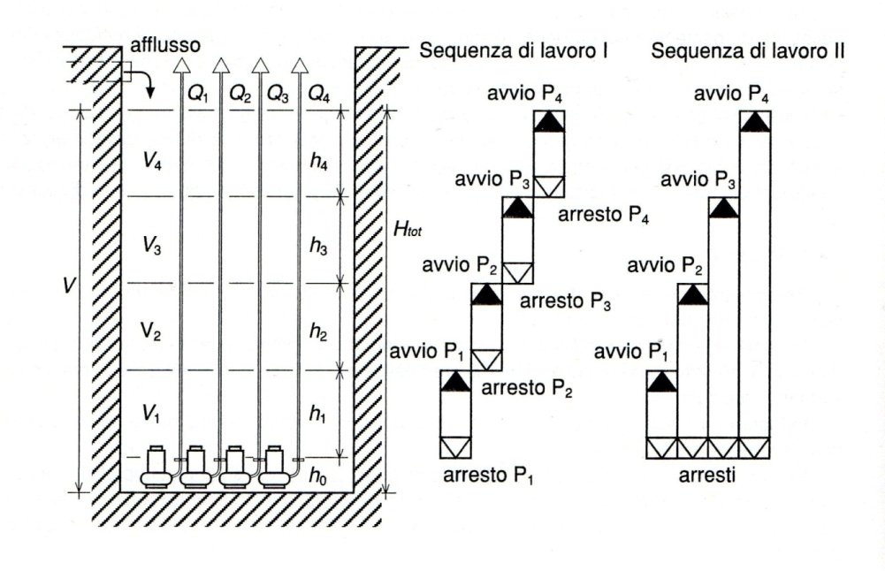
Tc (sec)
600 |  | portate sollevate
 |  | pompa 1 | pompa 2 | pompa 3
 | funzionamento a 1 pompa | 300 | 0 | 0
 | funzionamento a 2 pompe | 250 | 250 | 0
 | funzionamento a 3pompe | 220 | 220 | 220

 | Volumi
 | V1 | 45000 | litri= | 45 | m3
 | V2 | 37500 | litri= | 37.5 | m3
 | V3 | 33000 | litri= | 33 | m3

 | Ab (m2)
 | 40
 | h0 (m) | 0.8
 | h1 (m) | 1.125
 | h2 (m) | 0.9375
 | h3 (m) | 0.825
 | htot (m) | 3.6875

sequenza di lavoro 2
Tc (sec)
600 |  | portate sollevate
 |  | pompa 1 | pompa 2 | pompa 3
 | funzionamento a 1 pompa | 300 | 0 | 0
 | funzionamento a 2 pompe | 250 | 250 | 0
 | funzionamento a 3pompe | 220 | 220 | 220

 | Volumi
 | V1 | 45000 | litri

 |  | V2 | 15000 | 10000 | 7500 | 6400 | litri

 | alfa | Qing | Tc
 | 0.2 | 300
 | 0.215 | 303.75 | 4453.8806322 | 3095.0695919 | 2415.6640717 | 2116.7256428
 | 0.25 | 312.5 | 1664 | 1237.3333333 | 1024 | 930.13333333
 | 0.3 | 325 | 1081.3186813 | 852.74725275 | 738.46153846 | 688.17582418
 | 0.35 | 337.5 | 902.56410256 | 738.46153846 | 656.41025641 | 620.30769231
 | 0.4 | 350 | 828.57142857 | 695.23809524 | 628.57142857 | 599.23809524
 | 0.45 | 362.5 | 800.5015674 | 684.13793103 | 625.95611285 | 600.35611285
 | 0.5 | 375 | 800 | 693.33333333 | 640 | 616.53333333
 | 0.55 | 387.5 | 820.89093702 | 719.30363543 | 668.50998464 | 646.16077829
 | 0.6 | 400 | 862.5 | 762.5 | 712.5 | 690.5
 | 0.65 | 412.5 | 928.13852814 | 826.55122655 | 775.75757576 | 753.40836941
 | 0.7 | 425 | 1025.8823529 | 919.21568627 | 865.88235294 | 842.41568627
 | 0.75 | 437.5 | 1171.9480519 | 1055.5844156 | 997.4025974 | 971.8025974
 | 0.8 | 450 | 1400 | 1266.6666667 | 1200 | 1170.6666667
 | 0.85 | 462.5 | 1789.6049896 | 1625.5024255 | 1543.4511435 | 1507.3485793
 | 0.9 | 475 | 2580.4511278 | 2351.8796992 | 2237.593985 | 2187.3082707 |  | 0 | 600
 | 0.95 | 487.5 | 4972.3076923 | 4545.6410256 | 4332.3076923 | 4238.4410256 |  | 1 | 600
 | 1 | 500
 | minimo |  | 800 | 684.13793103 | 625.95611285 | 599.23809524

 |  | V3 | 6400 | 5000 | 3500 | 2250
 | alfa | Qing | Tc
 | 0.29 | 503.8 | 2174.9734344 | 1797.5895137 | 1393.2495986 | 1056.2996693
 | 0.3 | 506 | 1561.9921095 | 1319.5678671 | 1059.8276073 | 843.37739087
 | 0.35 | 517 | 897.20009894 | 805.05694798 | 706.33214337 | 624.06147286 | litri
 | 0.4 | 528 | 779.74766462 | 719.14160401 | 654.20653907 | 600.09398496
 | 0.45 | 539 | 752.05469782 | 704.58701399 | 653.72878132 | 611.34692075
 | 0.5 | 550 | 760.87272727 | 720.14545455 | 676.50909091 | 640.14545455
 | 0.55 | 561 | 793.49139317 | 756.39915935 | 716.65748027 | 683.53941436
 | 0.6 | 572 | 847.90781114 | 812.55427579 | 774.67548791 | 743.10983135
 | 0.65 | 583 | 927.55958935 | 892.51030129 | 854.95749265 | 823.66348546
 | 0.7 | 594 | 1041.3689654 | 1005.2632271 | 966.57850761 | 934.34124133
 | 0.75 | 605 | 1207.2252437 | 1168.4373649 | 1126.8789234 | 1092.2468887
 | 0.8 | 616 | 1462.11389 | 1418.2267427 | 1371.2047991 | 1332.0198462
 | 0.85 | 627 | 1893.2510527 | 1839.8031882 | 1782.5376191 | 1734.8163116
 | 0.9 | 638 | 2763.1173655 | 2689.3360743 | 2610.2846909 | 2544.4085381
 | 0.95 | 649 | 5385.1740258 | 5248.5053254 | 5102.0745749 | 4980.0489495
 | 1 | 660

 |  |  | 752.05469782 | 704.58701399 | 653.72878132 | 600.09398496

 | Ab (m2) | V1 (m3) | V2 (m3) | V3 (m3)
 | 25 | 45 | 6.4 | 2.25

 | h0 (m) | h1 (m) | h2 (m) | h3 (m) | htot (m)
 | 0.8 | 1.8 | 0.256 | 0.09 | 2.946

Foglio1
0 | 600
1 | 600

0.215 | 4453.8806322 | 0 | 600
0.25 | 1664 | 1 | 600
0.3 | 1081.3186813
0.35 | 902.56410256
0.4 | 828.57142857
0.45 | 800.5015674
0.5 | 800
0.55 | 820.89093702
0.6 | 862.5
0.65 | 928.13852814
0.7 | 1025.8823529
0.75 | 1171.9480519
0.8 | 1400
0.85 | 1789.6049896
0.9 | 2580.4511278
0.95 | 4972.3076923

